Plan1
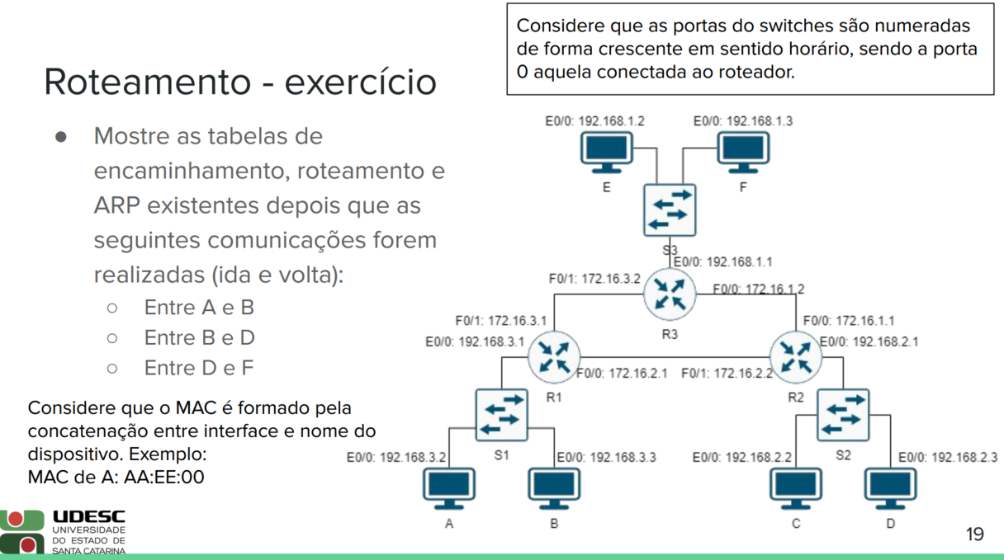
R1-Roteamento |  |  | R1-ARP |  | S1-Encaminhamento
Tipo | Destino | Próximo salto | MAC | IP | MAC | Porta
Connectada | 192.168.3.0 | E0/0 | BB:EE:00 | 192.168.3.3 | AA:EE:00 | 2
Connectada | 172.16.2.0 | F0/0 | 22:FF:01 | 172.16.2.2 | BB:EE:00 | 1
Connectada | 172.16.3.0 | F0/1 |  |  | 11:EE:00 | 0
Next-hop | 192.168.1.0 | 172.16.3.2
Next-hop | 192.168.2.0 | 172.16.2.2

192.168.1.0
R2-Roteamento |  |  | R2-ARP |  | S2-Encaminhamento
Tipo | Destino | Próximo salto | MAC | IP | MAC | Porta
Connectada | 192.168.2.0 | E0/0 | 11:FF:00 | 172.16.2.1 | 22:EE:00 | 0
Connectada | 172.16.1.0 | F0/0 | DD:EE:00 | 192.168.2.3 | DD:EE:00 | 1
Connectada | 172.16.2.0 | F0/1 | 33:FF:00 | 172.16.1.2
Next-hop | 192.168.3.0 | 172.16.2.1
Next-hop | 192.168.1.0 | 172.16.1.2
192.168.3.0
192.168.2.0
R3-Roteamento |  |  | R3-ARP |  | S3-Encaminhamento
Tipo | Destino | Próximo salto | MAC | IP | MAC | Porta
Connectada | 192.168.1.0 | E0/0 | 22:FF:00 | 172.16.1.1 | 33:EE:00 | 0
Connectada | 172.16.3.0 | F0/1 | FF:EE:00 | 192.168.1.3 | FF:EE:00 | 2
Connectada | 172.16.1.0 | F0/0
Next-hop | 192.168.3.0 | 172.16.3.1
Next-hop | 192.168.2.0 | 172.16.1.1

Pacote - mensagem (F->D)
Mac-src 22:EE:00 Mac-dst DD:EE:00 Ip-src 192.168.1.3 Ip-dst 192.168.2.3
 | A-ARP |  | B-ARP |  | D-ARP |  | F-ARP
 | MAC | IP | MAC | IP | MAC | IP | MAC | IP
 | BB:EE:00 | 192.168.3.3 | AA:EE:00 | 192.168.3.2 | 22:EE:00 | 192.168.2.1 | 33:EE:00 | 192.168.1.1
 |  |  | 11:EE:00 | 192.168.3.1
Pacote - ARP - response
Mac-src FF:EE:00 Mac-dst 33:EE:00 Ip-src 192.168.1.3 Ip-dst 192.168.1.1

